詳細クラス図
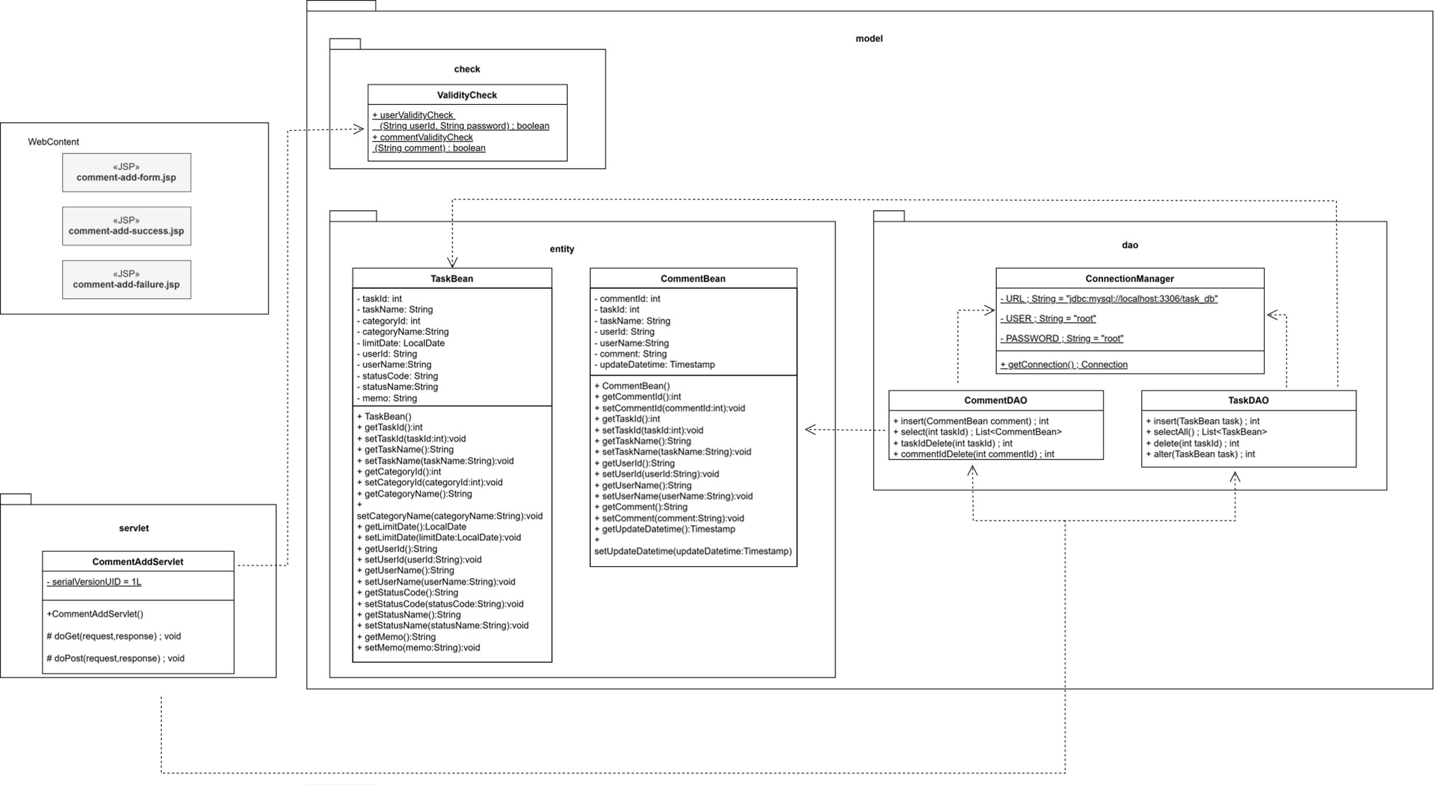
詳細クラス図 | システム名 | グループ名 | 作成日 | 担当 | 承認印
 | TaskBoy(TasBo) | チーム TasBo | 2026-06-23 | 菊地

画面設計書
画面設計書 | システム名 |  | グループ名 |  | 作成日 | 担当 | 承認印
 | TaskBoy（TasBo） |  | チームTasBo |  | 2026-06-23 | 栗原

画面名称 | コメント閲覧画面
画面レイアウト
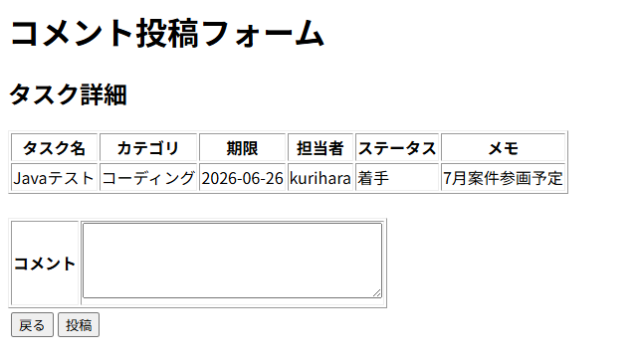

1
3
2
フォーム定義
action | comment-add-servlet |  |  |  |  | method | POST
識別ID | ラベル | type | name | value | 備考
1 | コメント | textarea | comment | - | required
2 | 投稿 | submit | - | 投稿 | -

フォーム定義
action | comment-list-servlet |  |  |  |  | method | GET
識別ID | ラベル | type | name | value | 備考
3 | 戻る | submit | - | 戻る | -

